Graf
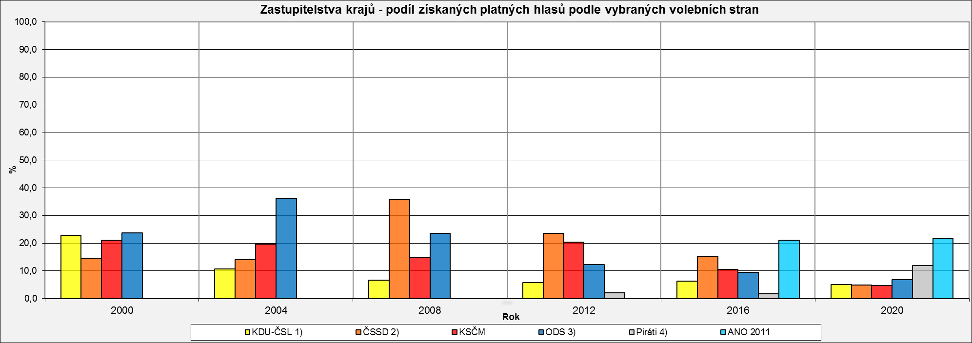
Zastupitelstva krajů - podíl získaných platných hlasů podle vybraných volebních stran
 | KDU-ČSL 1) | ČSSD 2) | KSČM | ODS 3) | Piráti 4) | ANO 2011
2000 | 22.8 | 14.6 | 21.1 | 23.8 | 0 | 0
2004 | 10.7 | 14.0 | 19.7 | 36.3 | 0 | 0
2008 | 6.6 | 35.8 | 15.0 | 23.5 | 0 | 0
2012 | 5.8 | 23.5 | 20.4 | 12.2 | 2.1 | 0
2016 | 6.3 | 15.2 | 10.5 | 9.4 | 1.7 | 21
2020 | 5.1 | 4.9 | 4.7 | 6.9 | 12 | 21.8

1) v roce 2000 koalice KDU-ČSL, DEU, ODA a US, v roce 2004 samostatně v 10 krajích, v roce 2008 samostatně v 6 krajích, v roce 2012 a 2016 samostatně v 5 krajích, v roce 2020 samostatně ve 4 krajích
2) v roce 2020 samostatně v 10 krajích
3) v roce 2020 samostatně v 6 krajích
4) v roce 2016 samostatně v 6 krajích, v roce 2020 samostatně ve 12 krajích

